상품제안서
포스트잇_80크라프트지_1쪽 | 상품코드: S05427

 |  |  |  |  |  |  | 02-713-8555 | www.synergygift.co.kr
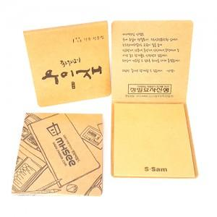

【상세/제작정보】 | *사이즈 : 70X76 *기본수량 : 1,000개 *OPP 포장

【인쇄/포장옵션】 | 풀칼라 / OPP(비닐)

【공급단가】 | 수량 | 1,000~ | 2,000~ | 3,000~ | 5,000~ | 10,000~
*VAT별도 | 단가 | 430원 | 420원 | 400원 | 380원 | 370원

【상품 URL】 | https://www.synergygift.co.kr:443/src/goods_detail.php?gdno=8597

